01
Exercise 01 — Экранные формы классификаторов и справочников

Список классификаторов и справочников
№ | Наименование | Тип | Связанные справочники/классификаторы
1 | Услуги | Справочник | —
2 | Сотрудники | Справочник | Роли сотрудников
3 | Роли сотрудников | Классификатор | —
4 | Каналы уведомлений | Классификатор | —
5 | Клиенты | Справочник | —
6 | Расписание (слоты) | Справочник | Сотрудники, Услуги

Основные операции
№ | Справочник/Классификатор | Роль | Операция | Условия | Результат
1 | Услуги | Менеджер | Добавить | Введены все поля | Услуга сохранена
 |  |  | Редактировать | Услуга существует | Обновление
 |  |  | Удалить | Услуга не используется | Удаление или ошибка
2 | Сотрудники | Менеджер | Добавить | Указаны все обязательные поля | Сотрудник добавлен
 |  |  | Удалить | Нет назначенных слотов | Удаление
3 | Роли сотрудников | Менеджер | Управление | — | Обновление классификатора
4 | Каналы уведомлений | Менеджер | Управление | — | Обновление классификатора
5 | Расписание (слоты) | Менеджер | Добавить/редактировать | Слот свободен | Слот создан/обновлён

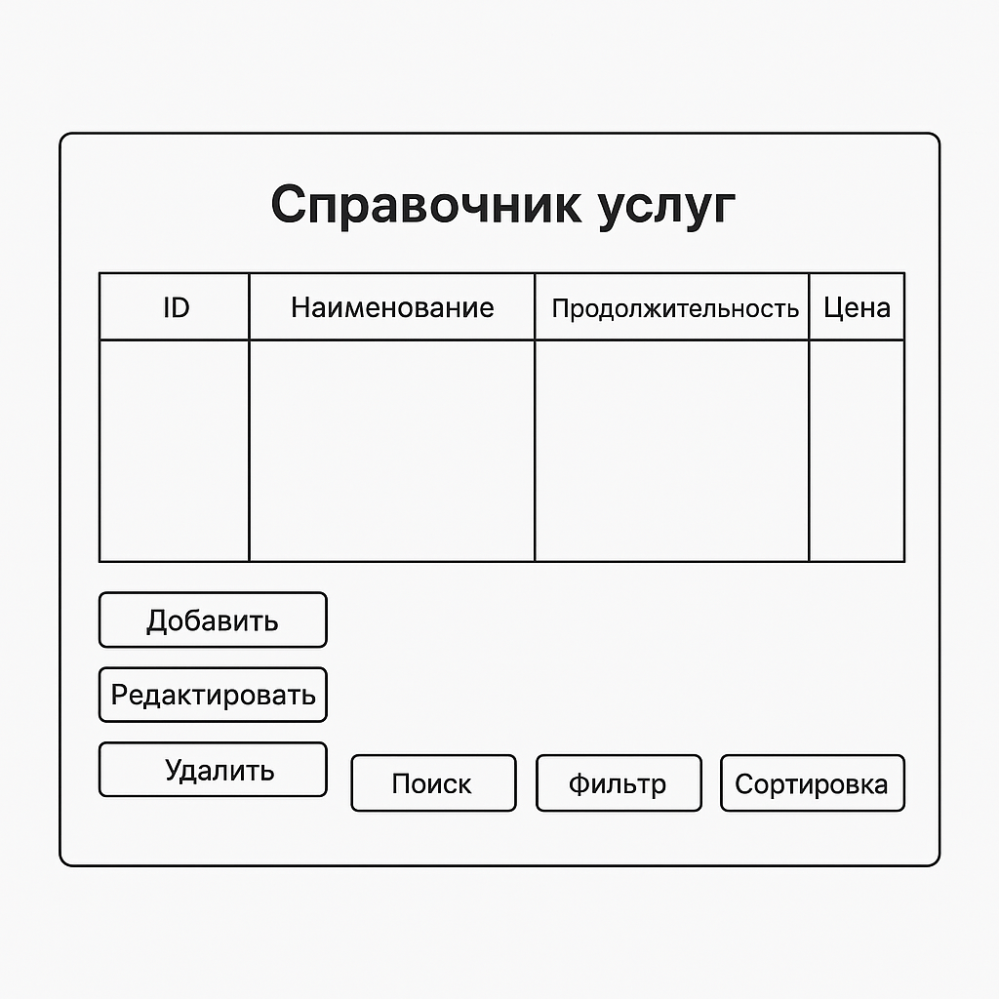
Обеспечивающие операции
№ | Операция | Поля | Особенности
1 | Сортировка | Название, цена, длительность | По умолчанию: по алфавиту
2 | Фильтрация | Длительность, цена, мастер | Фильтр сохраняется в сессии
3 | Поиск | Название | Частичное совпадение, уведомление при отсутствии
4 | Дублирование | Услуги, сотрудники | Опционально: копирование записи

Логирование
№ | Операция | Логируется | Атрибуты | Служебные поля
1 | Добавление/удаление услуг | Да | ID пользователя, дата, время, IP | created_at, updated_at, created_by, updated_by
2 | Изменения в расписании | Да | Мастер, слот, клиент, время изменения | created_at, updated_at, created_by, updated_by
3 | Регистрация клиента | Да | Телефон, IP, время, результат (успех/ошибка) | created_at, updated_at, created_by, updated_by

05
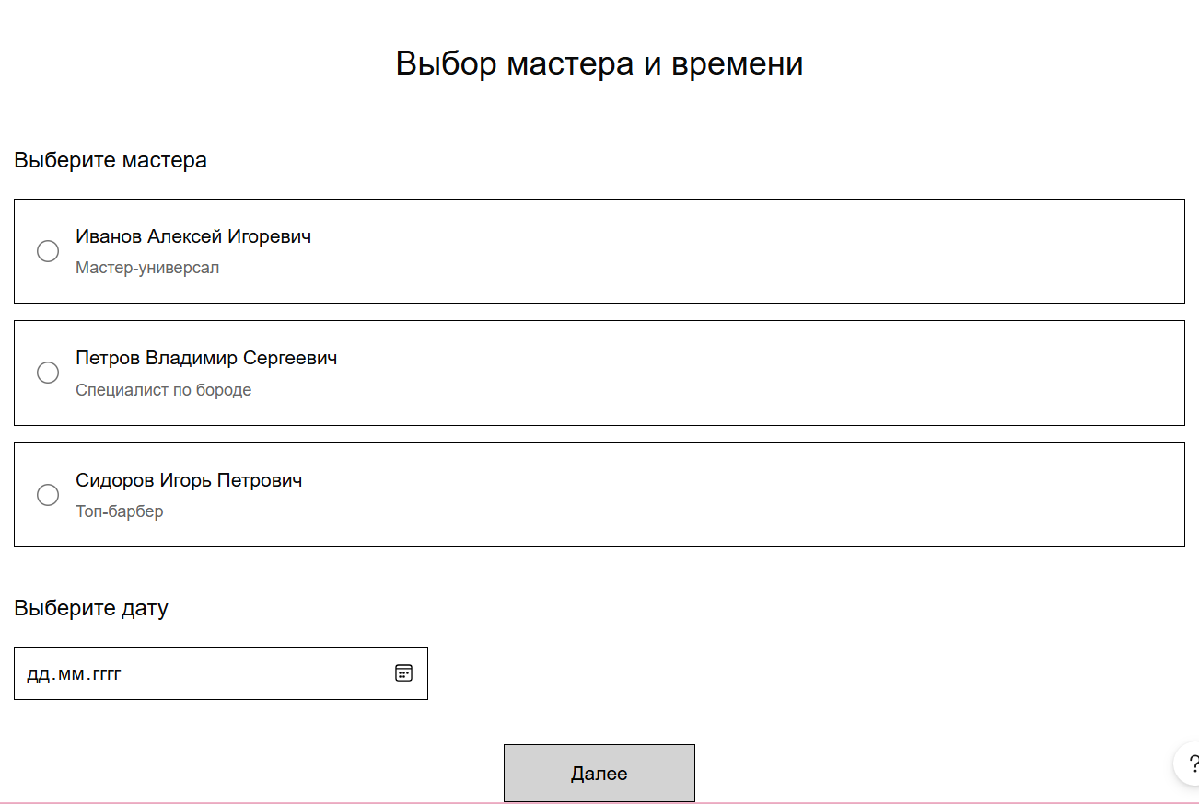
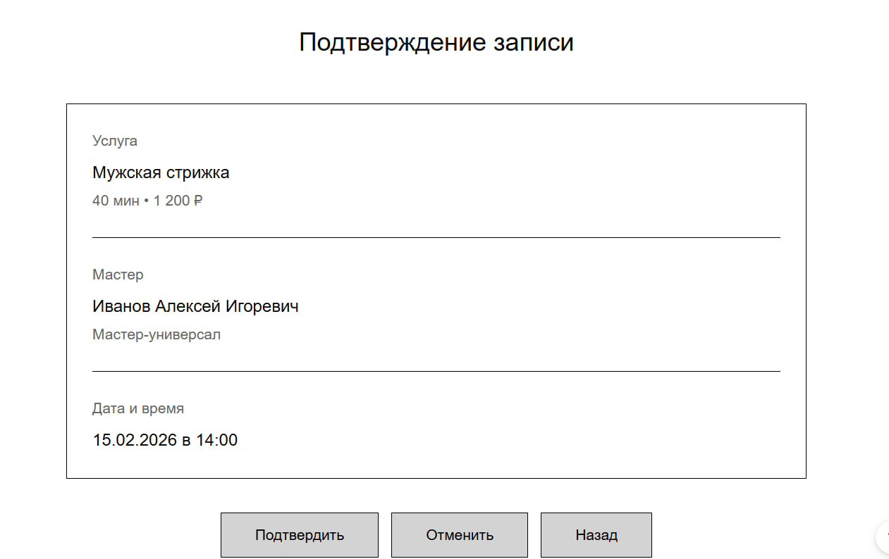
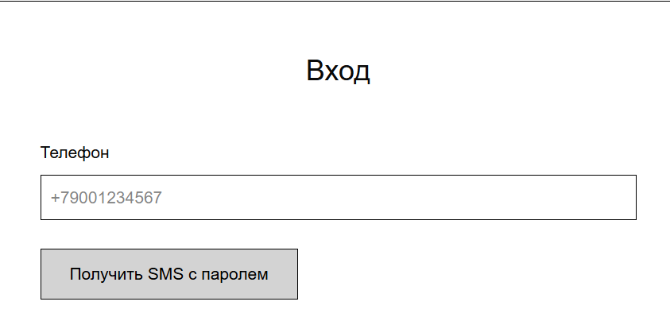
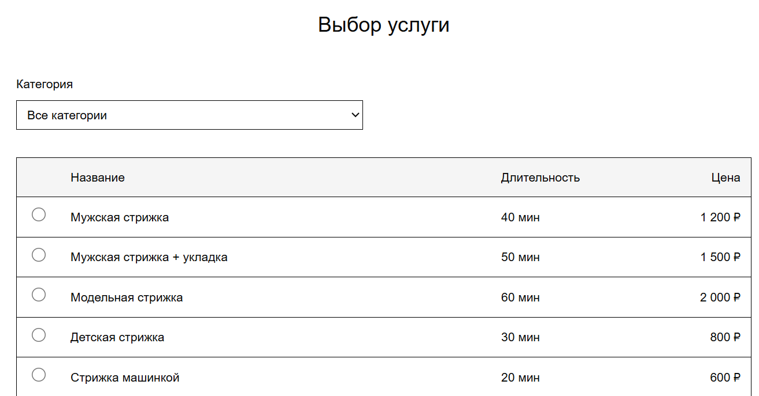
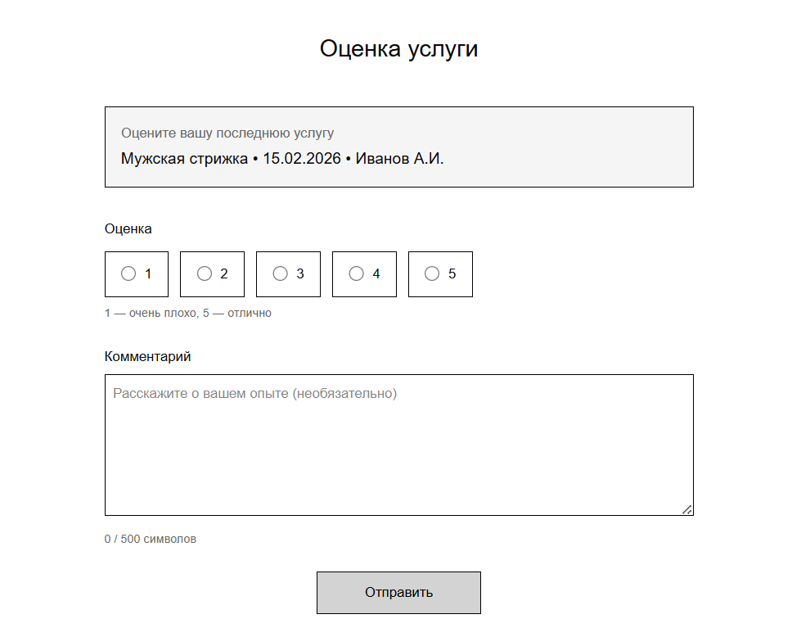
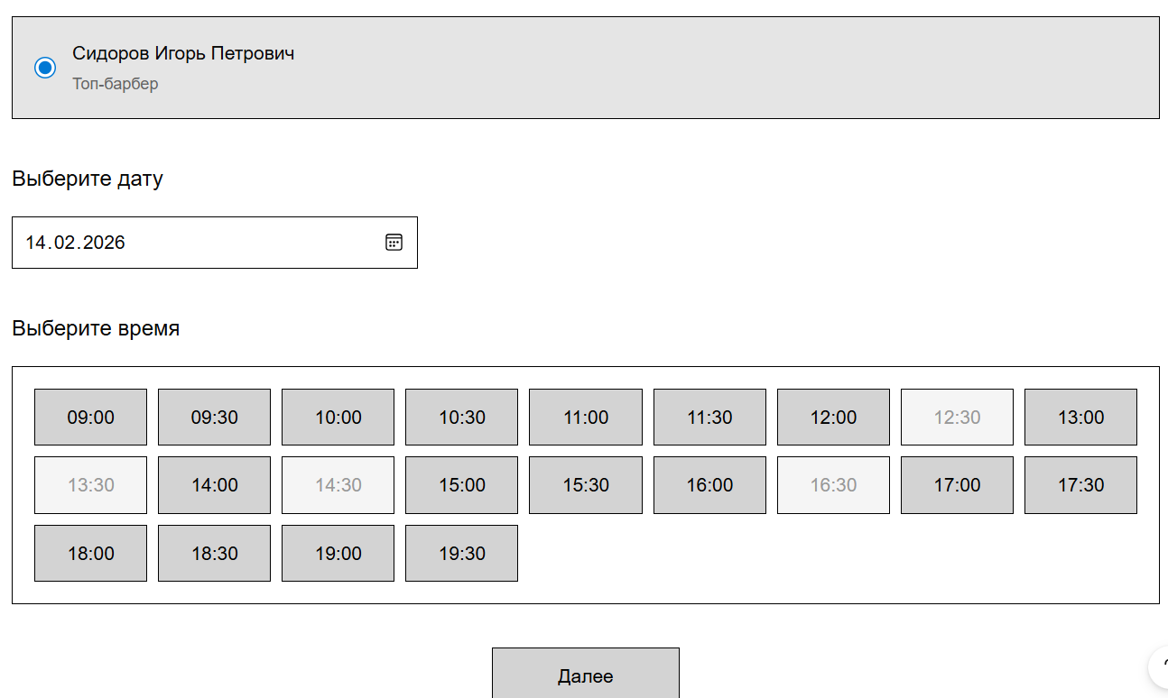
Ex.05 — Экранные формы системы

Таблица 1. Основные операции экранных форм
Экран | Роль | Основные операции | Условия выполнения | Результат в текущем окне | Изменения в системе
M01 Регистрация клиента | Менеджер | Создание клиента | Телефон не зарегистрирован | Отображено сообщение об успешной регистрации | Создан объект «Клиент»
M02 Создание расписания мастера | Менеджер | Создание / редактирование / удаление слотов | Слот в рамках расписания, без пересечений | Список слотов обновлён | Созданы / изменены слоты обслуживания
M03 Отчёты по услугам | Менеджер | Просмотр отчётов | В системе есть данные | Отображена таблица отчёта | Нет
M04 Просмотр отзывов | Менеджер | Просмотр отзывов | Отзывы существуют | Отображён список отзывов | Нет
M05 Подтверждение выполнения | Менеджер | Подтверждение оказания услуги | Запись имеет статус «Забронированный» | Статус обновлён в списке | Слот переведён в статус «Выполнен»
B01 Просмотр расписания | Мастер | Просмотр записей | Мастер авторизован | Отображены записи | Нет
B02 Просмотр отзывов | Мастер | Просмотр отзывов | Отзывы существуют | Отображён список | Нет
C01 Регистрация / вход | Клиент | Регистрация, вход | Корректные данные | Открыт личный кабинет | Создан клиент / начата сессия
C02 Выбор услуги | Клиент | Выбор услуги | Услуги активны | Услуга выделена | Передача данных в следующий экран
C03 Выбор мастера и времени | Клиент | Выбор мастера и слота | Есть свободные слоты | Выбран слот | Слот временно зарезервирован
C04 Подтверждение записи | Клиент | Подтверждение / отказ | Все данные выбраны | Отображено подтверждение | Слот забронирован / отменён
C05 Оценка услуги | Клиент | Создание отзыва | Услуга выполнена | Отображён отзыв | Создан объект «Отзыв»

Таблица 2. Дополнительные операции экранных форм
Экран | Сортировка | Фильтрация | Поиск | Дублирование | Подсчёт итогов | Сообщения пользователю
M01 Регистрация клиента | — | — | По телефону | — | — | Клиент уже существует
M02 Создание расписания мастера | По дате, времени (по убыванию, по умолчанию) | По мастеру | По мастеру | Дублирование расписания выбранной даты/дня недели | Кол-во слотов | Пересечение интервалов
M03 Отчёты по услугам | По умолчанию | По датам, услугам | — | Стандартная форма отчетности с возможностью выбора периода | Общая сумма | Нет данных
M04 Просмотр отзывов | По дате (по убыванию, по умолчанию) | По мастеру | По тексту | — | Общее количество | Отзывы отсутствуют
M05 Подтверждение выполнения | По дате (по убыванию, по умолчанию) | По статусу | — | — | — | Невозможно подтвердить
B01 Просмотр расписания | По времени (по убыванию, по умолчанию) | По дате | — | — | — | Записей нет
B02 Просмотр отзывов | По дате (по убыванию, по умолчанию) | — | По тексту | — | Общее количество | Отзывы отсутствуют
C01 Регистрация / вход | — | — | — | — | — | Ошибка авторизации
C02 Выбор услуги | По умолчанию | По типу услуги | По названию | — | — | Услуги не найдены
C03 Выбор мастера и времени | По времени (по убыванию, по умолчанию) | По дате | — | — | — | Нет свободных слотов
C04 Подтверждение записи | — | — | — | Автозаполнение данных клиента при повторной записи | Цена услуги | Ошибка бронирования
C05 Оценка услуги | — | — | — | — | Средняя оценка | Отзыв сохранён

Таблица 3. Описание данных экранных форм
Экран | Объект данных | Форма списка (пагинация, поля, формат) | Форма карточки (поля, формат)
M01 Регистрация клиента | Клиент | 10 записей на страницу. Поля: ID (число), ФИО (строка 100), Телефон (+7XXXXXXXXXX), Дата регистрации (ДД.ММ.ГГГГ). Сортировка по дате регистрации (по убыванию). | ФИО (строка 100, обязательное), Телефон (+7XXXXXXXXXX, уникальное), Email (строка, проверка формата), Статус (выпадающий список).
M02 Создание расписания мастера | Слот обслуживания | 10 записей. Поля: Дата (ДД.ММ.ГГГГ), Время начала (ЧЧ:ММ), Время окончания (ЧЧ:ММ), Мастер (строка), Статус (справочник). Сортировка по дате и времени. | Дата (обязательное), Время начала (обязательное), Время окончания (обязательное), Мастер (выбор из списка), Статус (справочник).
M03 Отчёты по услугам | Отчёт по услугам | 20 записей. Поля: Услуга (строка), Количество (число), Сумма (денежный формат 0.00), Период (дата). Сортировка по сумме. | Карточка не предусмотрена (только просмотр отчёта).
M04 Просмотр отзывов | Отзыв | 10 записей. Поля: Дата (ДД.ММ.ГГГГ), Клиент (строка), Мастер (строка), Оценка (1–5), Текст (строка). Сортировка по дате. | Текст отзыва (строка), Оценка (целое 1–5), Дата (ДД.ММ.ГГГГ), Клиент (строка). Редактирование не предусмотрено.
M05 Подтверждение выполнения | Запись на услугу | 10 записей. Поля: Клиент (строка), Услуга (строка), Дата (ДД.ММ.ГГГГ), Статус (справочник). | Статус (изменение на «Выполнен»), Дата выполнения (ДД.ММ.ГГГГ).
B01 Просмотр расписания | Запись на услугу | 10 записей. Поля: Дата (ДД.ММ.ГГГГ), Время (ЧЧ:ММ), Клиент (строка), Статус (справочник). | Карточка просмотра: Клиент, Услуга, Дата, Время, Статус.
B02 Просмотр отзывов | Отзыв | 10 записей. Поля: Дата, Клиент, Оценка, Текст. | Карточка просмотра отзыва.
C01 Регистрация / вход | Клиент | Список не предусмотрен. | Регистрация: ФИО (строка), Телефон (+7), Пароль (строка). Вход: Телефон, Пароль.
C02 Выбор услуги | Услуга | 10 записей. Поля: Название (строка), Цена (0.00), Длительность (минуты). | Карточка услуги: Название, Описание, Цена, Длительность.
C03 Выбор мастера и времени | Слот обслуживания | 10 записей. Поля: Мастер (строка), Дата, Время, Статус (Свободен). | Подтверждение выбранного слота: Мастер, Дата, Время.
C04 Подтверждение записи | Запись на услугу | Список не предусмотрен. | Клиент, Услуга, Мастер, Дата, Время, Цена.
C05 Оценка услуги | Отзыв | Список не предусмотрен. | Оценка (1–5), Текст (строка до 500), Дата (автоматически).

Таблица 4. Логирование
Экран | Логируемые операции | Атрибуты | Служебные поля
M01 Регистрация клиента | Создание клиента | Телефон, имя | Пользователь, дата
M02 Создание расписания мастера | Создание / изменение слота | Мастер, дата, время | Пользователь, действие
M03 Отчёты по услугам | Экспорт отчёта | Период | Пользователь, дата
M04 Просмотр отзывов | — | — | —
M05 Подтверждение выполнения | Подтверждение услуги | Запись, мастер | Пользователь, дата
B01 Просмотр расписания | — | — | —
B02 Просмотр отзывов | — | — | —
C01 Регистрация / вход | Регистрация, вход | Клиент | IP, дата
C02 Выбор услуги | — | — | —
C03 Выбор мастера и времени | Резервирование слота | Слот | Время, клиент
C04 Подтверждение записи | Бронирование / отмена | Запись, причина | Дата, инициатор
C05 Оценка услуги | Создание отзыва | Оценка, текст | Клиент, дата

 | ЭКРАНЫ МЕНЕДЖЕРА
Экран М1 - Регистрация клиента |  |  | Экран М2- Редактировать расписание мастера. |  |  |  | Экран М3 - отчеты по услугам |  | Экран М4 просмотр отзывов |  | Экран М5 - подтверждение выполнения
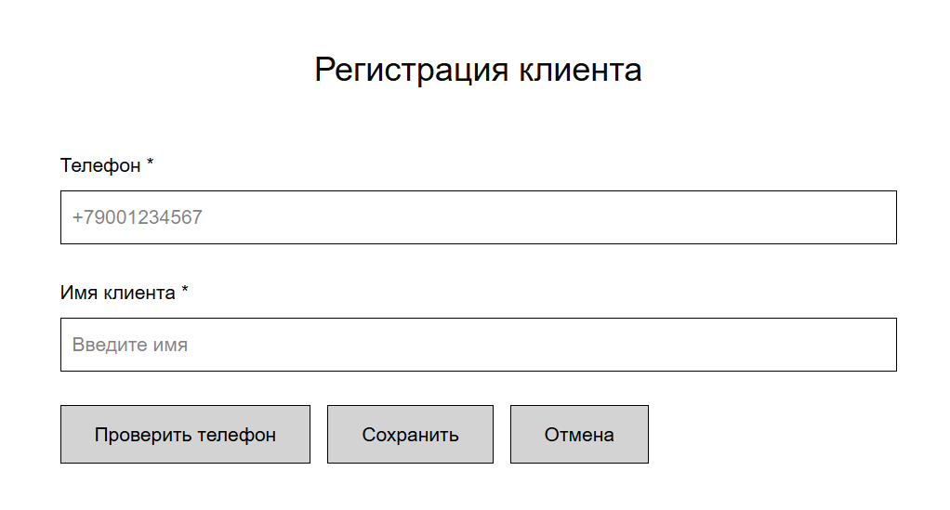
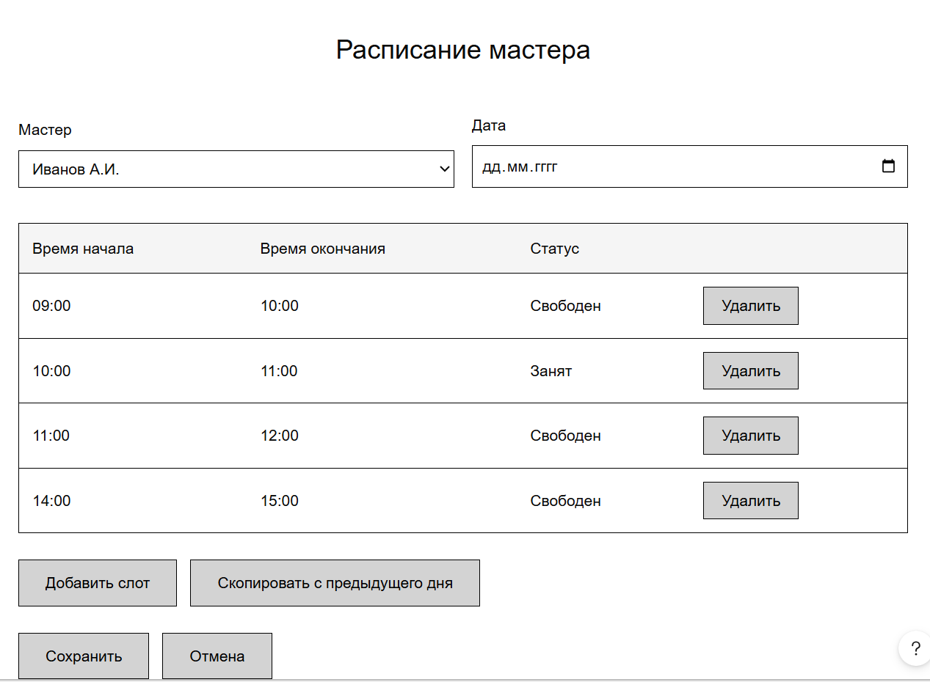
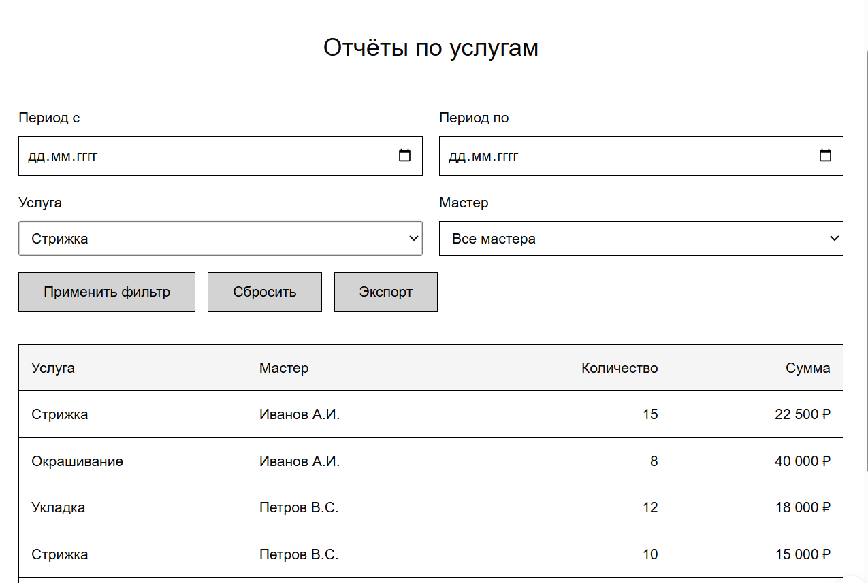
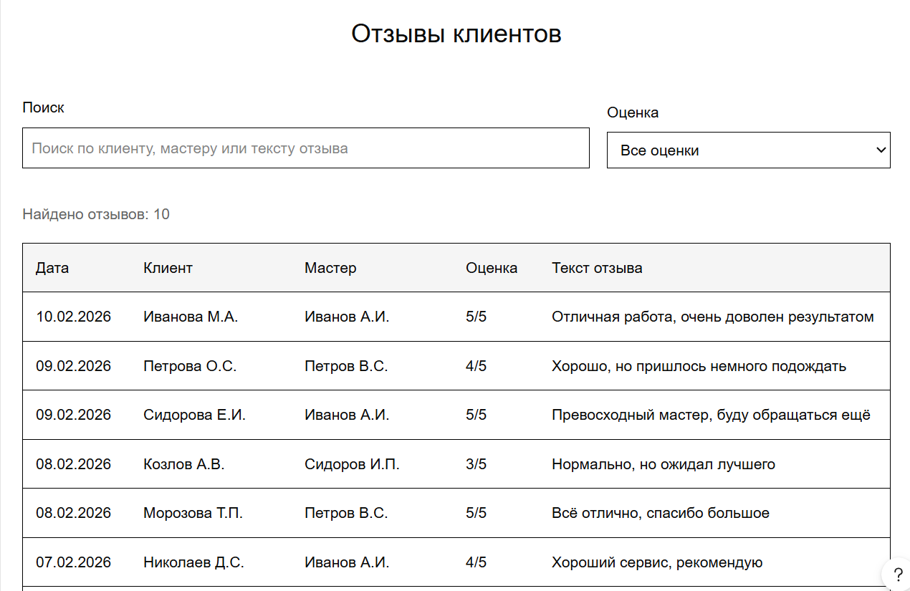
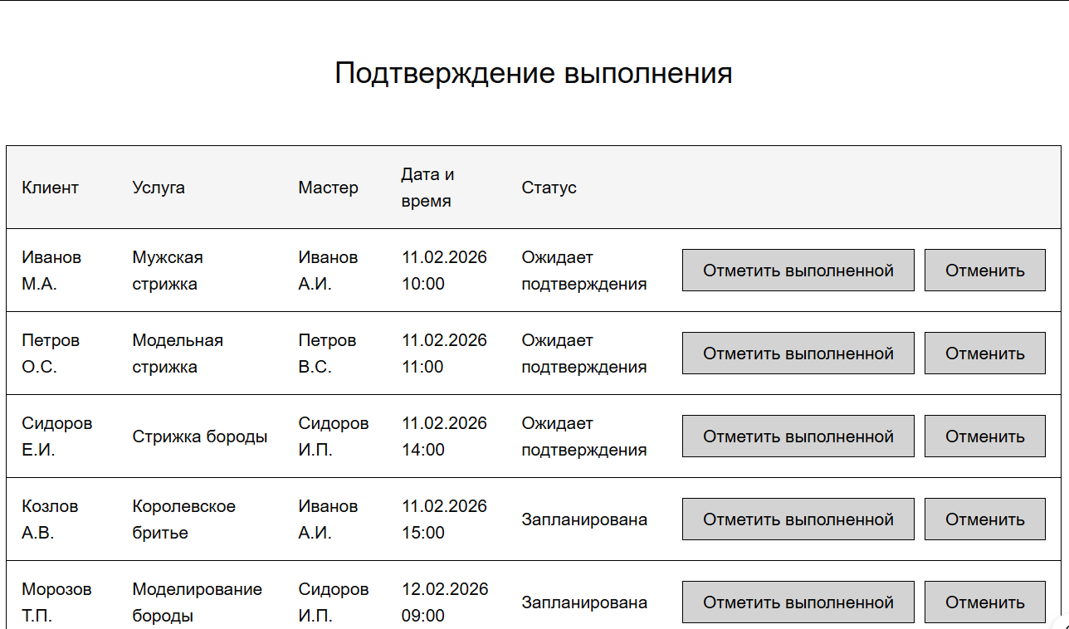

 | ЭКРАНЫ МАСТЕРА

Экран В1 - просмотр расписания |  |  | Экран В2 - просмотр отзывов

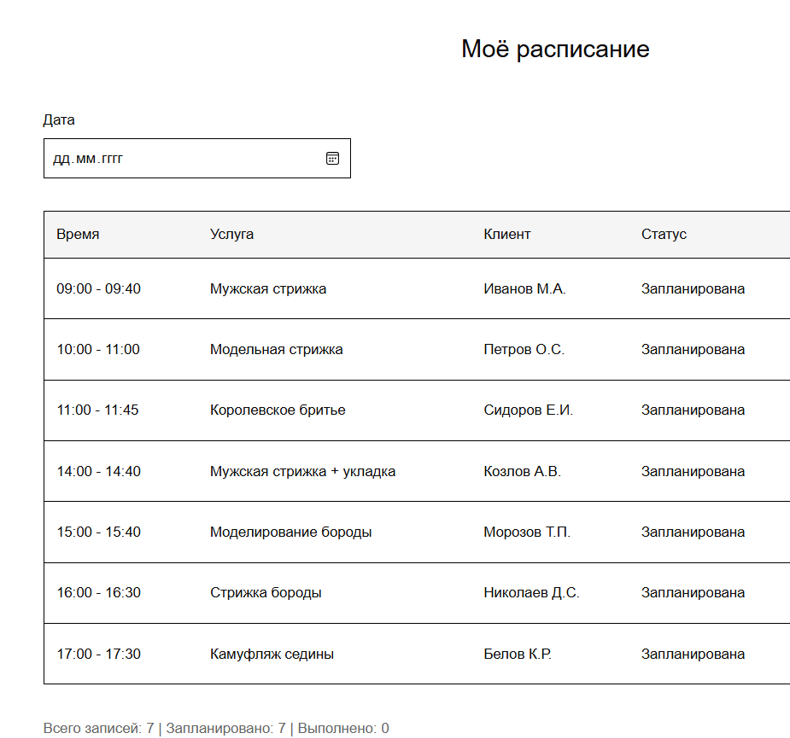
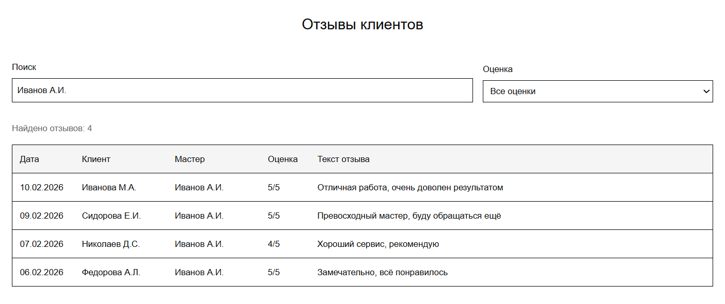

 | ЭКРАНЫ КЛИЕНТА

С01 - Регистрация/вход |  | С02 - выбор услуги |  |  |  | С03 - выбор мастера |  | С04 - подтвержение записи |  | С05 - Оценка услуги

